关系图
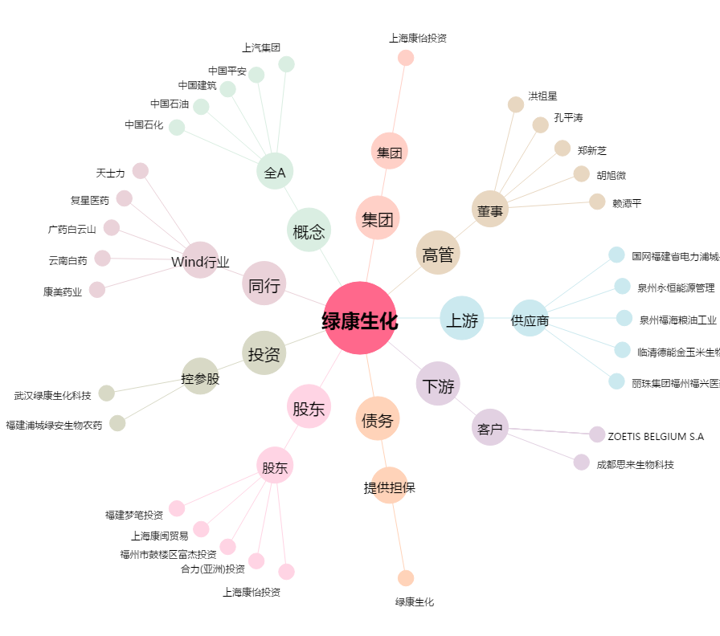
绿康生化[002868.SZ] - 关系概览图

